年齢調整死亡率説明
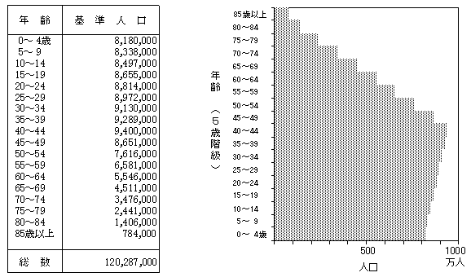
年齢調整死亡率
死亡数を人口で除した通常の死亡率（以下「粗死亡率」という。）は、各区の年齢構成に差があるため、高齢者の多い区では高くなる傾向がある。
そこで年齢構成が異なる地域間の死亡状況が比較できるように、年齢構成を基準人口（集団）の年齢構成に合わせた死亡率が年齢調整死亡率である。
平成22年死因別年齢調整死亡率は、平成21～23年（国は平成22年）の人口動態統計死亡数（年齢不詳は除く）を、平成22年国勢調査人口（外国人含む総数、年齢不詳は除く）で除した年齢階級別粗死亡率及び「昭和６０年モデル人口」（昭和６０年の国勢調査人口を基に補正した基準人口）を用いて、次の式により算出している。

平成21～23年市（区）別年齢5歳階級別(死因別)粗死亡率
平成22年
市（区）別（死因別）年齢調整死亡率
「昭和60年モデル人口」の当該年齢階級の人口
年齢5歳階級別(死因別)祖死亡率
の各年齢階級の総和
「昭和60年モデル人口」の総数
＝
×

国や都道府県は、死因別の年齢調整死亡率について縦断・横断的に比較できるよう、「昭和６０年モデル人口」を基準人口として算出しているため、本資料においても、同じ基準人口を使用ている。

【昭和60年 日本人モデル人口】

